各公所限制帳戶
單位名稱 | 農會配合帳戶格式 | 是否可提供郵局帳戶 | 郵局帳戶限制 | 帳戶範例
二崙鄉公所 | 僅接受【二崙鄉農會】 代號616 帳號需00115、00274、00285開頭 |  |  | 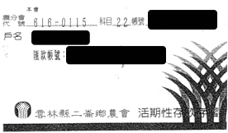
口湖鄉公所 | 僅接受【口湖鄉農會】 代號616 帳號需00171、00311、00322、00333開頭 |  |  | 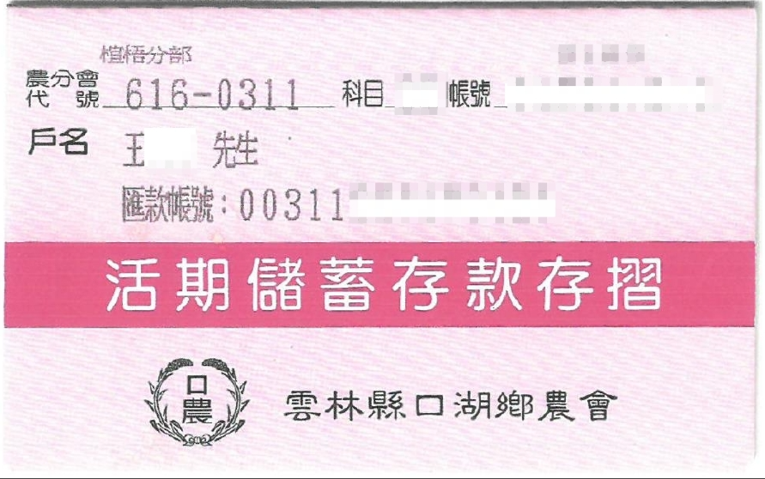
土庫鎮公所 | 農會 代號685 | V | 僅接受通儲戶 | 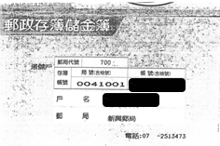 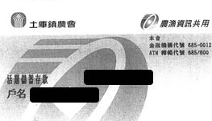
元長鄉公所 | 農會 代號697 | V
斗六市公所 | 農會 代號616 帳號需00012、00492、00595、00609、00746、00757開頭 | V | 僅接受通儲戶，封面有註記年金專戶者亦不接受。 | 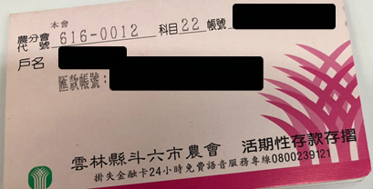
斗南公所 | 農會 代號616 帳號需00056、00218、00458、00469、00702、00735開頭 | V | 僅接受通儲戶，封面有註記年金專戶者亦不接受。 | 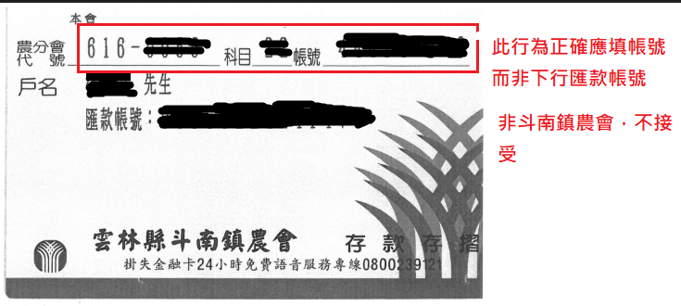
水林鄉公所 | 農會 代號696 | V | 僅接受通儲戶 | 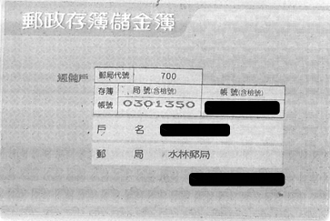 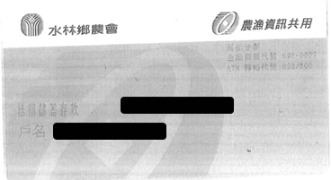
古坑鄉公所 | 農會 代號616 帳號需00078、00230、00241開頭 |  |  | 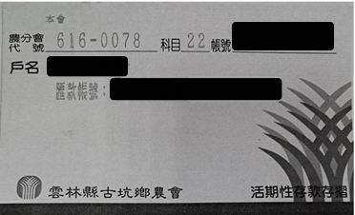
四湖鄉公所 | 農會 代號616 帳號需00160、00300、00447、00573、00698開頭 | V | 僅接受通儲戶 | 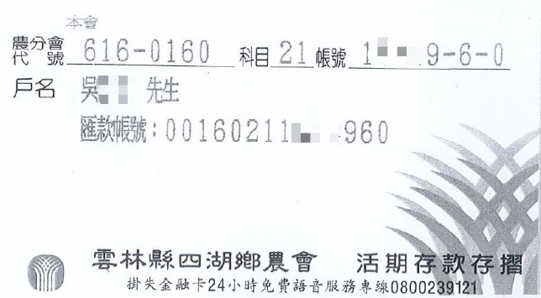 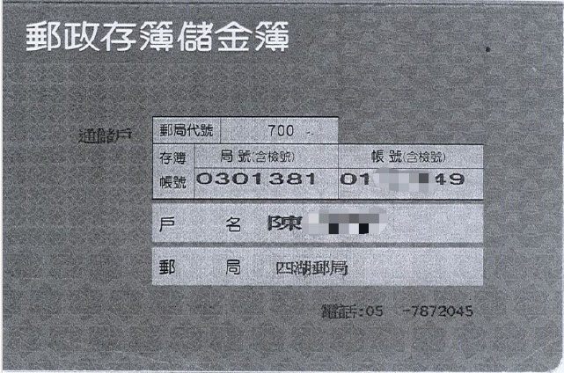
西螺鎮公所 | 農會 代號616 帳號需00034、00403、00528、00539、00540、00621開頭 | V | 僅接受通儲戶且不包含勞退專戶、社救專戶、年金專戶等特殊專戶 | 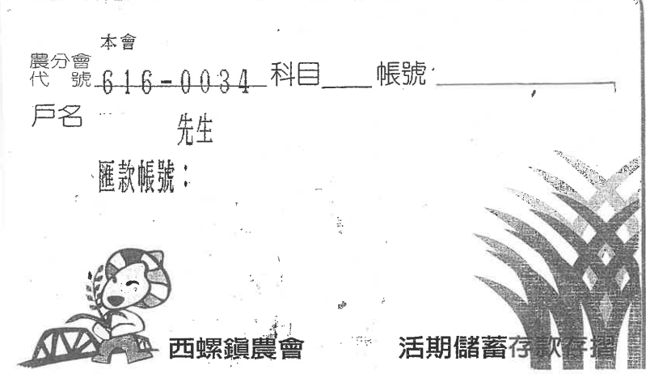
東勢鄉公所 | 農會 代號693 | V |  | 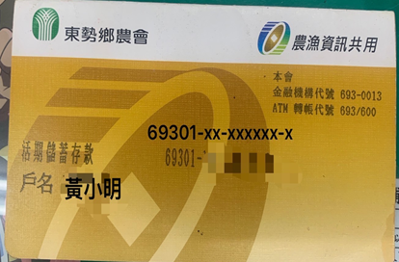 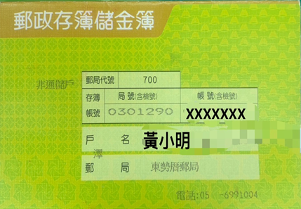
林內鄉公所 | 農會 代號699 | V | 僅接受通儲戶 | 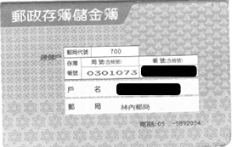 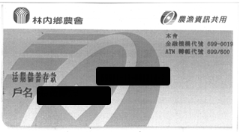
虎尾鎮公所 | 農會 代號616 帳號需00023、00506、00517、00610開頭 | V | 僅接受通儲戶 | 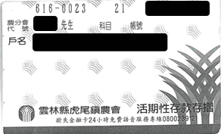 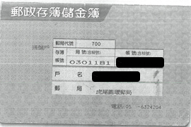
崙背鄉公所 | 農會 代號616 帳號需00126、00713開頭 | V | 僅接受通儲戶
麥寮鄉公所 | 農會 代號698 |  |  | 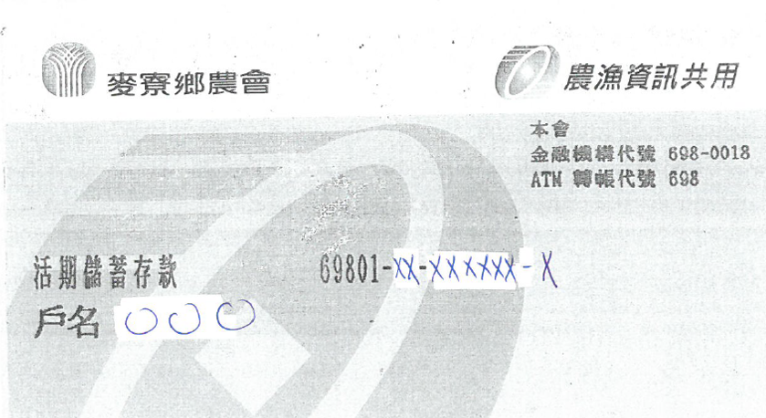
莿桐鄉公所 | 農會 代號616 帳號需00090、00263、00436開頭 |  |  | 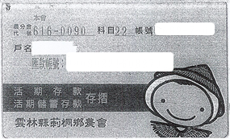
褒忠鄉公所 | 農會 代號616 帳號需00148開頭 |  |  | 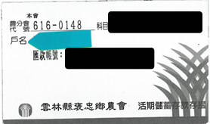
台西鄉公所 | 農會 代號616 帳號需00137、00296、00643、00665開頭 |  |  | 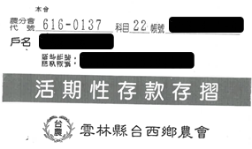
大埤鄉公所 | 農會 代號616 帳號需00089、00252、00562開頭 | V
北港鎮公所 | 農會 代號683 | V

